Exercicios Praticos 2
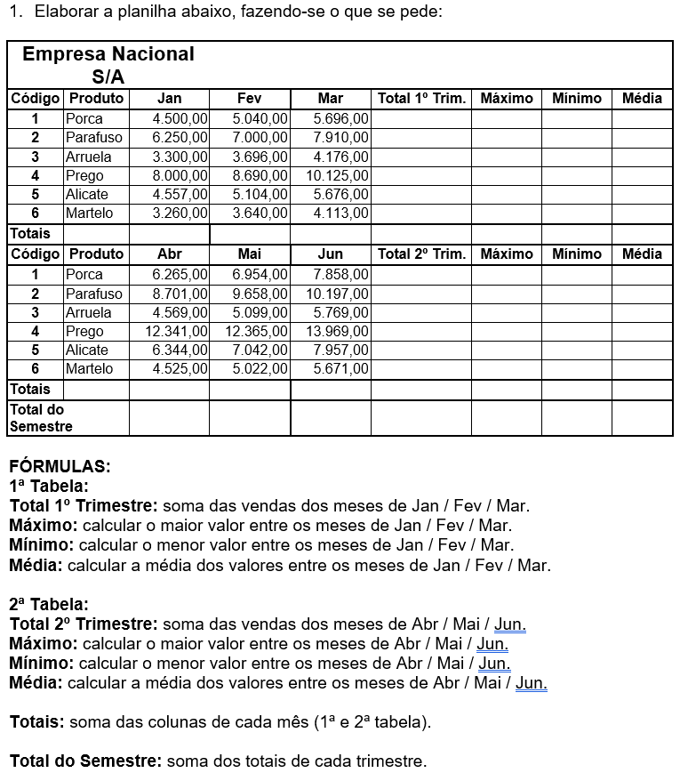

Exercicios pratico 3
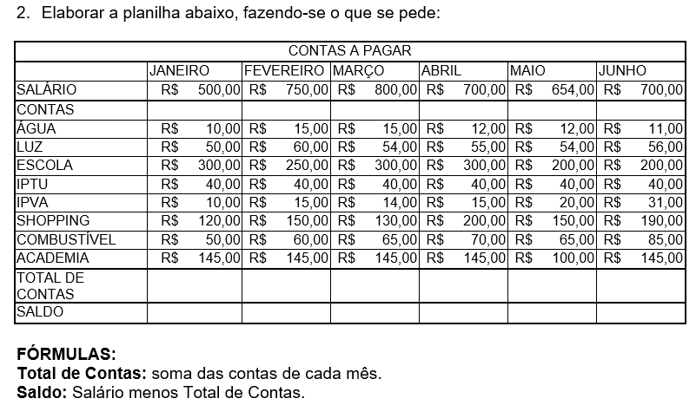

1. Faça uma planilha de de controle financeiro, onde você tem um valor X de salário e um montante de contas a pagar. Siga o modelo da imagem acima. 2. Podem aproveitar e utilizar esse exercicio para fazer o controle financeiro de vocês. E tudo que sobrar façam uma soma e guardem em alguma célular com o nome de INVESTIMENTO. 3. Elabore gráficos mostrando os seus investimentos, seus gastos, faturamento. Utilize o senso analistico e critico para montar a dashboar que faça sentido e demonstre valores reais.

